Grid Side Projects
储能项目名称 | 储能规模 | 参与企业 | Province | MW | MWh | Province | MW | MWh
江苏建山储能电站 | 5MW/10MWh | 国网江苏综能 | 江苏 | 5 | 10 | 江苏 | 437.72 | 871
江苏丹阳储能电站 | 12MW/24MWh | 国网江苏综能 | 江苏 | 12 | 24 | 福建 | 330 | 700
江苏大港储能电站 | 16MW/32MWh | 国网江苏综能 | 江苏 | 16 | 32 | 河南 | 110.4 | 100.8
江苏五峰山储能电站 | 24MW/48MWh | 许继集团 | 江苏 | 24 | 48 | 湖南 | 60 | 120
江苏三跃储能电站 | 10MW/20MWh | 许继集团 | 江苏 | 10 | 20 | 青海 | 48 | 128
江苏扬州储能电站 | 17.64MW/30.8MWh | 许继集团 | 江苏 | 17 | 30.8 | 广东 | 27.187 | 51.87
江苏北山储能电站 | 16MW/32MWh | 山东电工电气 | 江苏 | 16 | 32 | 浙江 | 22.5 | 45.69422
江苏新坝储能电站 | 10MW/20MWh | 山东电工电气 | 江苏 | 10 | 20 | 北京 | 19 | 24
江苏长旺储能电站 | 8MW/16MWh | 山东电工电气 | 江苏 | 8 | 16 | 天津 | 10 | 10
江苏苏州张家港乐余储能电站 | 20.16MW/35MWh | 山东电工电气 | 江苏 | 20.16 | 35 | 河北 | 2 | 4
江苏 | 437.72
福建 | 330
河南 | 110.4
湖南 | 60
青海 | 48
广东 | 27.187
浙江 | 22.5
北京 | 19
天津 | 10
河北 | 2
江苏苏州常熟任阳储能电站 | 7.56MW/13.2MWh | 山东电工电气 | 江苏 | 7.56 | 13.2
江苏南京江北储能电站 | 35.28MW/61.6MWh | 平高集团 | 江苏 | 35.28 | 61.6
江苏南京江北梯次利用储能电站 | 20MW/75MWh | 平高集团 | 江苏 | 20 | 75
江苏南京江北梯次利用储能电站 |  | 平高集团 | 江苏 | 20 | 75
江苏苏州昆山储能电站 | 110.88MW/193.6MWh | 平高集团 | 江苏 | 110.88 | 193.6
江苏盐城大丰庆生渡储能电站 | 27.72MW/48.4MWh | 平高集团 | 江苏 | 27.72 | 48.4
江苏盐城大丰西团储能电站 | 22.68MW/39.6MWh | 平高集团 | 江苏 | 22.68 | 39.6
江苏淮安金湖戴楼镇官塘储能电站 | 15.12MW/26.4MWh | 国网综能 | 江苏 | 15.12 | 26.4
江苏淮安金湖银涂镇红湖储能电站 | 40.32MW/70.4MWh | 国网综能 | 江苏 | 40.32 | 70.4
河南汤阴变储能电站 | 100.8MW/100.8MWh | 平高集团 | 河南 | 100.8 | 100.8
河南兰考变储能电站 |  | 平高集团 | 河南
河南庞屯变储能电站 |  | 平高集团 | 河南
河南漯河变储能电站 |  | 平高集团 | 河南
河南干河陈变储能电站 |  | 平高集团 | 河南
河南郊县变储能电站 |  | 平高集团 | 河南
河南趔山变储能电站 |  | 平高集团 | 河南
河南温庄变储能电站 |  | 平高集团 | 河南
河南洪门变储能电站 |  | 平高集团 | 河南
河南五里墩变储能电站 |  | 平高集团 | 河南
河南息县变储能电站 |  | 平高集团 | 河南
河南许昌变储能电站 |  | 平高集团 | 河南
河南平安变储能电站 |  | 平高集团 | 河南
河南潘庄变储能电站 |  | 平高集团 | 河南
河南黄龙变储能电站 |  | 平高集团 | 河南
河南龙山变储能电站 |  | 平高集团 | 河南 | 9.6
湖南长沙榔梨储能电站 | 24MW/48MWh | 国网湖南综能 | 湖南 | 24 | 48
湖南长沙延农储能电站 | 10MW/20MWh | 国网湖南综能 | 湖南 | 10 | 20
湖南长沙芙蓉储能电站 | 26MW/52MWh | 国网湖南综能 | 湖南 | 26 | 52
青海格尔木美满储能电站 | 16MW/64MWh | 国网青海 | 青海 | 16 | 64
福建晋江储能电站试点示范项目 | 30MW/100MWh | 福建省投资 | 福建 | 30 | 100
国网时代漳浦储能电站 | 150MW/300MWh | 国网时代 | 福建 | 150 | 300
国网时代福清储能电站 | 150MW/300MWh |  | 福建 | 150 | 300
浙江宁波110KV越瓷变储能 | 6MW/8.4MWh | 华云能源 | 浙江 | 6 | 8.4
浙江杭州110KV江虹变储能 | 4MW/12.8MWh | 华云能源 | 浙江 | 4 | 12.8
浙江湖州110kW金陵变储能 | 12MW/24MWh | 华云能源 | 浙江 | 12 | 24
浙江衢州灰坪乡大麦源村储能 | 30KW/450KWh | 国网浙江综能 | 浙江 | 0.3 | 0.45
浙江慈溪掌起万洋众创城梯次利用电网侧储能 | 20kW/44.22kWh |  | 浙江 | 0.2 | 0.04422
北京怀柔科学城储能一期 | 5MW/10MWh | 国网北京电力公司 | 北京 | 5 | 10
北京冬奥会场馆储能电站 | 14MW/14MWh | 国网北京电力公司 | 北京 | 14 | 14
青海格尔木电网侧共享储能项目 | 32MW/64MWh | 上海电气 | 青海 | 32 | 64
天津智慧能源小镇创新示范工程中新生态城电网侧储能 | 10MW/10MWh | 平高集团 | 天津 | 10 | 10
河北秦皇岛北戴河新区10千伏蒲河电网侧储能 | 2MW/4MWh | 国网冀北电力 | 河北 | 2 | 4
东莞松木山（巷尾）110kV变电站储能项目 | 10MW/20MWh |  | 广东 | 10 | 20
东莞港区110kV变电站侧电池储能 | 8MW/16MWh |  | 广东 | 8 | 16
深圳宝清电池储能站扩建项目 | 4MW/4MWh |  | 广东 | 4 | 4
深圳供电局110kV潭头变电站电池储能 | 5MW/10MWh | 深圳供电局 | 广东 | 5 | 10
广州供电局从化白兔变电站退役电池梯级利用储能示范工程 | 187kW/1.87MWh | 广州供电局 | 广东 | 0.187 | 1.87

CEC Annual
电站装机情况
 |  | 2019 | 2020 | 2021E | 2022 | 2023H1 | 2023 | 2024
Registered | Sites |  |  | 578 | 772 | 1024 | 1375
 | Capacity (GW) |  |  | 14.91 | 18.59 | 27.22 | 45.43
 | Energy (GWh) |  |  | 35.22 | 43.08 | 59.26 | 92.61
 | Average (MW) |  |  | 25.80 | 24.08 | 26.58 | 33.04
 | Ratio (Hour) |  |  | 2.36 | 2.32 | 2.18 | 2.04
Operating | Sites |  |  |  | 405 | 604 | 863
 | Capacity (GW) |  |  |  | 6.44 | 13.76 | 24.35
 | Energy (GWh) |  |  |  | 13.19 | 27.64 | 49.62
 | Average (MW) |  |  |  | 15.90 | 22.78 | 28.22
 | Ratio (Hour) |  |  |  | 2.05 | 2.01 | 2.04
Stopped | Sites |  |  |  | 67 | 95 | 95
 | Capacity (GW) |  |  |  | 0.45 | 0.54 | 0.65
 | Energy (GWh) |  |  |  | 0.86 | 1.13 | 1.25
 | Average (MW) |  |  |  | 6.72 | 5.68 | 6.84
 | Ratio (Hour) |  |  |  | 1.91 | 2.09 | 1.92
Operating & Stopped | Sites |  |  |  | 472 | 699 | 958
 | Capacity (GW) |  |  |  | 6.89 | 14.30 | 25.00
 | Energy (GWh) | 1.42 | 3.35 | 6.20 | 14.05 | 28.77 | 50.86
 | Average (MW) |  |  |  | 14.60 | 20.46 | 26.10
 | Ratio (Hour) |  |  |  | 2.04 | 2.01 | 2.03
Construction | Sites |  |  |  | 300 | 325 | 417
 | Capacity (GW) |  |  |  | 11.70 | 12.92 | 20.43
 | Energy (GWh) |  |  |  | 29.03 | 30.49 | 41.70
 | Average (MW) |  |  |  | 39.00 | 39.75 | 48.99
 | Ratio (Hour) |  |  |  | 2.48 | 2.36 | 2.04
Addition | Sites |  |  |  | 194 | 227 | 486
 | Capacity (GW) |  |  |  | 3.68 | 7.41 | 18.11
 | Energy (GWh) | 0.56 | 1.93 | 2.85 | 7.86 | 14.71 | 36.81
 | Average (MW) |  |  |  | 18.97 | 32.64 | 37.26
 | Ratio (Hour) |  |  |  | 2.14 | 1.99 | 2.03

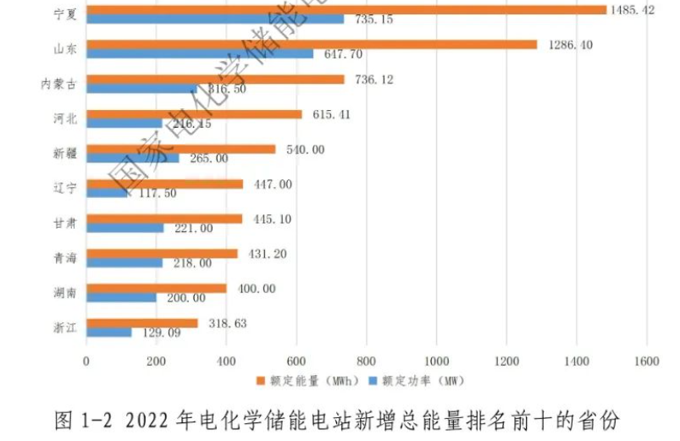
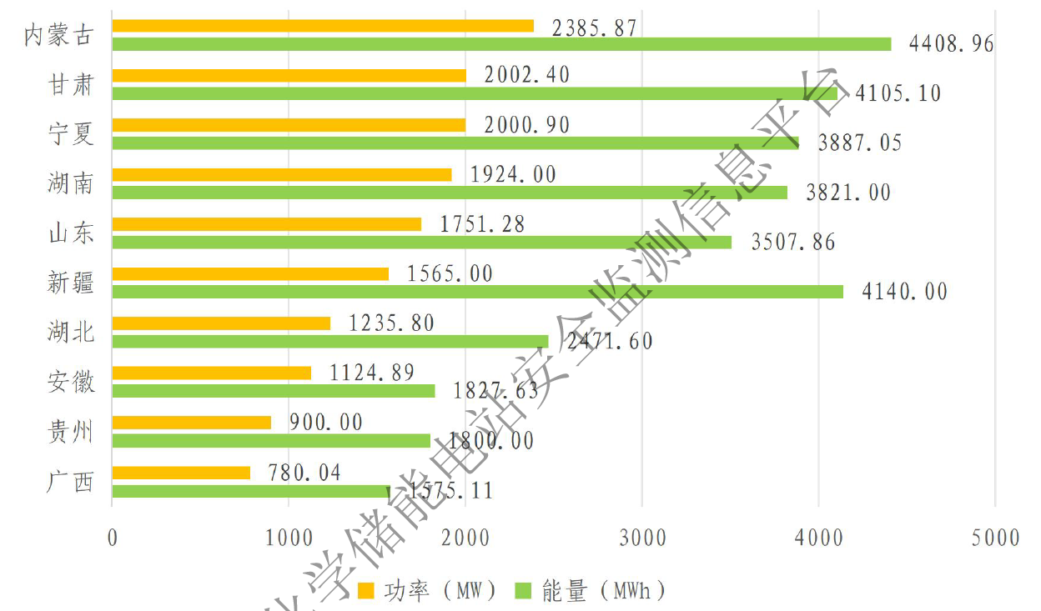
Regional Statistics
2022 Top10 Addition |  |  |  |  |  | 2023 Top 10 Addtion |  |  | Capacity(MW) | 2022 Addition | 2022 Total | 2023 Addition | 2023 Total
宁夏回族自治区 | 1485 | 735 |  |  |  | 内蒙古自治区 | 2386 | 4409 | 宁夏回族自治区 | 735 | 743 | 2001 | 2744
山东省 | 1286 | 648 |  |  |  | 甘肃省 | 2002 | 4105 | 山东省 | 648 | 1364 | 1751 | 3115
内蒙古自治区 | 736 | 317 |  |  |  | 宁夏回族自治区 | 2001 | 3887 | 内蒙古自治区 | 317 | 369 | 2386 | 2754
河北省 | 615 | 216 |  |  |  | 湖南省 | 1924 | 3821 | 河北省 | 216 | 307
新疆维吾尔自治区 | 540 | 265 |  |  |  | 山东省 | 1751 | 3508 | 新疆维吾尔自治区 | 265 | 311 | 1565 | 1876
辽宁省 | 447 | 118 |  |  |  | 新疆维吾尔自治区 | 1565 | 4140 | 辽宁省 | 118
甘肃省 | 445 | 221 |  |  |  | 湖北省 | 1236 | 2472 | 甘肃省 | 221 | 305 | 2002 | 2307
青海省 | 431 | 218 |  |  |  | 安徽省 | 1125 | 1828 | 青海省 | 218 | 608
湖南省 | 400 | 200 |  |  |  | 贵州省 | 900 | 1800 | 湖南省 | 200 | 433 | 1924 | 2357
浙江省 | 319 | 129 |  |  |  | 广西省 | 780 | 1575 | 浙江省 | 129
 |  |  |  |  |  |  |  |  | 江苏省 |  | 536
 |  |  |  |  |  |  |  |  | 西藏自治区 |  | 228
 |  |  |  |  |  |  |  |  | 湖北省 |  |  | 1236 | 1303
 |  |  |  |  |  |  |  |  | 安徽省 |  |  | 1125 | 1415
 |  |  |  |  |  |  |  |  | 贵州省 |  |  | 900 | 900
 |  |  |  |  |  |  |  |  | 广西省 |  |  | 780
 |  |  |  |  |  |  |  |  | 广东省 |  |  |  | 794

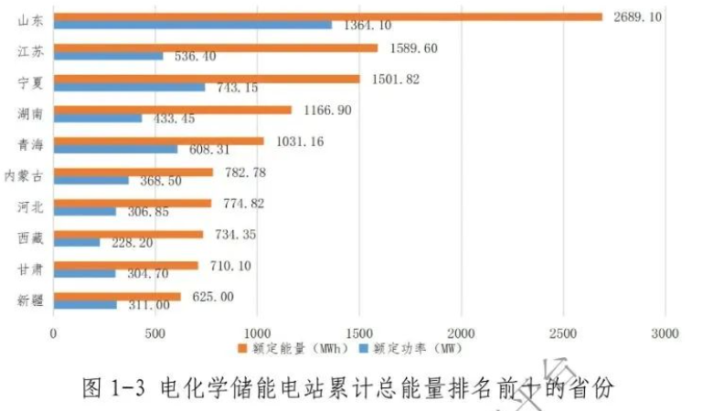
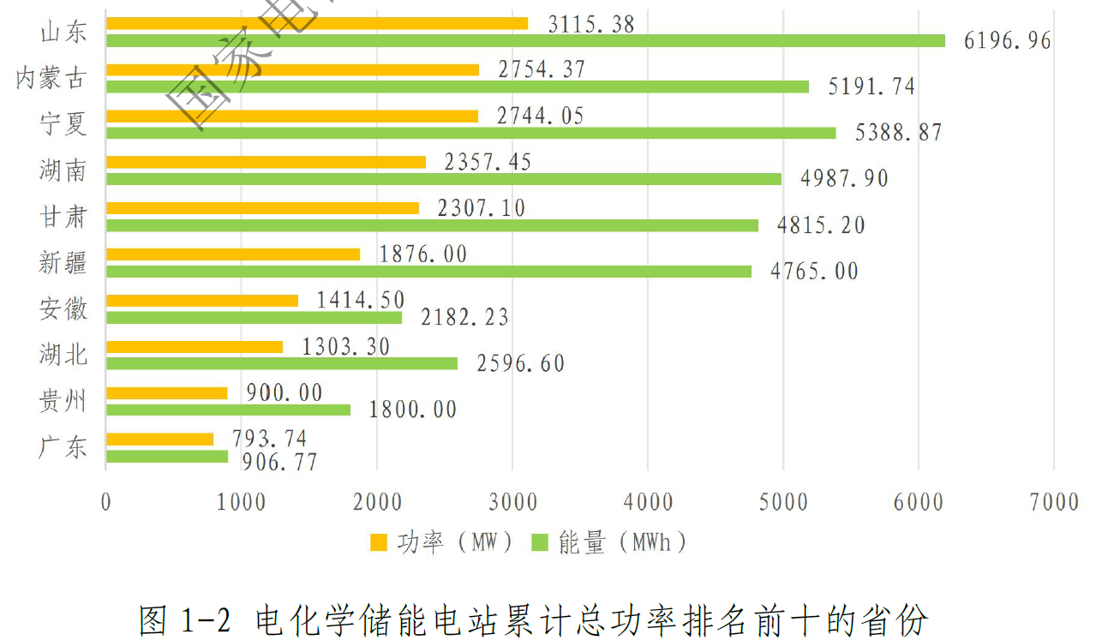
2022 Top 10 Cumulative |  |  |  |  |  | 2023 Top 10 Cultimative |  |  | Capacity(MW) | 2020 | 2021 | 2022 | 2023
山东省 | 2689 | 1364 |  |  |  | 山东省 | 3115 | 6197 | 宁夏回族自治区 |  | 8 | 743 | 2744
江苏省 | 1590 | 536 |  |  |  | 内蒙古自治区 | 2754 | 5192 | 山东省 |  | 716 | 1364 | 3115
宁夏回族自治区 | 1502 | 743 |  |  |  | 宁夏回族自治区 | 2744 | 5389 | 内蒙古自治区 |  | 52 | 369 | 2754
湖南省 | 1167 | 433 |  |  |  | 湖南省 | 2357 | 4988 | 河北省 |  | 90 | 307
青海省 | 1031 | 608 |  |  |  | 甘肃省 | 2307 | 4815 | 新疆维吾尔自治区 |  | 46 | 311 | 1876
内蒙古自治区 | 783 | 369 |  |  |  | 新疆维吾尔自治区 | 1876 | 4765 | 辽宁省
河北省 | 775 | 307 |  |  |  | 安徽省 | 1415 | 2182 | 甘肃省 |  | 84 | 305 | 2307
西藏自治区 | 734 | 228 |  |  |  | 湖北省 | 1303 | 2597 | 青海省 |  | 390 | 608
甘肃省 | 710 | 305 |  |  |  | 贵州省 | 900 | 1800 | 湖南省 |  | 233 | 433 | 2357
新疆维吾尔自治区 | 625 | 311 |  |  |  | 广东省 | 794 | 907 | 浙江省
 |  |  |  |  |  |  |  |  | 江苏省 |  |  | 536
 |  |  |  |  |  |  |  |  | 西藏自治区 |  |  | 228
 |  |  |  |  |  |  |  |  | 湖北省 |  |  | 68 | 1303
 |  |  |  |  |  |  |  |  | 安徽省 |  |  | 290 | 1415
 |  |  |  |  |  |  |  |  | 贵州省 |  |  | 0 | 900
 |  |  |  |  |  |  |  |  | 广西省 |  |  |  | 780
 |  |  |  |  |  |  |  |  | 广东省 |  |  |  | 794

CNESA
 | Year | 2013 | 2014 | 2015 | 2016 | 2017 | 2018 | 2019 | 2020 | 2021 | 2022 | 2023 | 2024 | 2025 | 2026 | 2027 | 2028 | 2029 | 2030
All Storages Capacity (MW) | Total |  |  |  | 24300 | 28900 | 31300 | 32400 | 35600 | 46100 | 59711 | 86500
 | Pumped Hydro 抽水蓄能 |  |  |  |  |  | 29990 | 30300 | 31790 | 39784 | 46038 | 51381
 | Molten Salt 熔融盐 |  |  |  |  |  | 219 | 377 | 525 | 586 | 597 | 610
 | Noval Energy Storage 新型储能 |  |  |  |  |  |  | 1723 | 3285 | 5730 | 13077 | 34509
 | Compressed Air 压缩空气储能 |  |  |  |  |  |  | 13 | 13 | 183 | 196 | 207
 | Flywheel 飞轮储能 |  |  |  |  |  |  |  | 3 | 6 | 13 | 69
 | Electrochemical 电化学储能 | 44 | 71 | 132 | 243 | 390 | 1073 | 1710 | 3269 | 5541 | 12868 | 34233
 | Lithium Ion 锂离子电池储能 |  |  |  | 143 | 226 | 758 | 1378 | 2903 | 5140 | 12292 | 33577
 | Lead Acid 铅蓄电池 |  |  |  |  |  | 292 | 304 | 333 | 338 | 405 | 414
 | Flow Battery 液流电池 |  |  |  |  |  | 16 | 21 | 23 | 52 | 157 | 207
 | Supercapacitator 超级电容 |  |  |  |  |  | 6 | 7 | 7 | 11 | 13 | 35
 | Other 其他 |  |  |  |  |  | 0 | 0 | 3 | 0 | 0 | 0

 | Alternative Energy Storage |  |  |  |  |  |  |  |  | 5730 | 13077 | 34509
 | Pumped Hydro |  |  |  |  |  | 95.80% | 93.40% | 89.30% | 86.30% | 77.10% | 59.40%
 | Electrochemical/Noval Energy Storage |  |  |  |  | 1.30% | 3.40% | 5.30% | 9.20% | 12.50%
 | Molten Salt |  |  |  |  |  | 0.70% | 1.30% | 1.50% | 1.20% | 1.00% | 0.70%
 | Compressed Air |  |  |  |  |  | 0.10% | 0.04% | 0.03%
 | Flywheel |  |  |  |  |  | 0.00% | -0.04% | -0.03%
 | Alternative Energy Storage |  |  |  |  |  |  |  |  | 12.50% | 21.90% | 39.30%

 | Electrochemical
 | Lithium Ion |  |  |  | 59% | 58.00% | 70.70% | 80.60% | 88.80% | 89.70% | 94.00% | 97.30%
 | Lead Acid |  |  |  |  |  | 27.20% | 17.80% | 10.20% | 5.90% | 3.10% | 1.20%
 | Flow Battery |  |  |  |  |  | 1.50% | 1.20% | 0.70% | 0.90% | 1.20% | 0.60%
 | Supercapacitator |  |  |  |  |  | 0.60% | 0.40% | 0.20% | 0.20% | 0.10% | 0.10%
 | Compressed Air |  |  |  |  |  |  |  |  | 3.20% | 1.50% | 0.60%
 | Flywheel |  |  |  |  |  |  |  |  | 0.10% | 0.10% | 0.20%
 | Other | 100.00% | 100.00% | 100.00% | 41.00% | 42.00% | 0.00% | 0.00% | 0.10% | 0.00% | 0.00% | 0.00%

Forecasts | 2024 Conservative | 44 | 71 | 132 | 243 | 390 | 1073 | 1710 | 3269 | 5730 | 13077 | 34509 | 64620 |  |  |  | 168700 |  | 221180
 | 2024 Aggressive | 44 | 71 | 132 | 243 | 390 | 1073 | 1710 | 3269 | 5730 | 13077 | 34509 | 75710 |  |  |  | 220900 |  | 313860
 | 2023 Conservative | 44 | 71 | 132 | 243 | 390 | 1073 | 1710 | 3269 | 5730 | 13077 | 23461 |  |  |  | 97008
 | 2023 Aggressive | 44 | 71 | 132 | 243 | 390 | 1073 | 1710 | 3269 | 5730 | 13077 | 31272 |  |  |  | 138386
 | 2022 Conservative | 44 | 71 | 132 | 243 | 390 | 1073 | 1710 | 3269 | 5730 | 9532 | 15260 | 23750 | 35440 | 48510
 | 2022 Aggressive | 44 | 71 | 132 | 243 | 390 | 1073 | 1710 | 3269 | 5730 | 11192 | 18240 | 32530 | 56100 | 79535
 | 2021 Conservative | 44 | 71 | 132 | 243 | 390 | 1073 | 1710 | 3269 | 5791 |  |  |  | 35519
 | 2021 Aggressive | 44 | 71 | 132 | 243 | 390 | 1073 | 1710 | 3269 | 6615 |  |  |  | 55883
 | 2020 Conservative | 44 | 71 | 132 | 243 | 390 | 1073 | 1710 | 2727 |  |  |  | 15530
 | 2020 Aggressive | 44 | 71 | 132 | 243 | 390 | 1073 | 1710 | 3092 |  |  |  | 23835
 | 2019 Projection | 44 | 71 | 132 | 243 | 390 | 1073 | 1915 |  |  |  | 19319

Grid Scale Storage |  |  |  |  | 2016 | 2017 | 2018 | 2019 | 2020 | 2021 | 2022 | 2023 | 2024 | 2025 | 2026 | 2050
 | 电源侧 | 49.70%
 | 电网侧 | 27.40% | BAU | BGBSC | 0 | 100 | 308 | 411 | 673 | 2181 | 6666 | 10056 | 16346 | 26135.844457 | 37081.403905 | 210000
 | 用户侧 | 22.90%
 | Total Alternative

 |  |  |  |  |  |  |  |  |  |  | 1.1796422935 | 0.5917986139 | 0.74087161366 | 0.83743750703 | 0.83743750703
 |  |  |  |  |  |  |  |  |  |  | 1.436770121 | 1.2303301154 | 1.6831566549 | 2.0162532079 | 1.7930269389

 |  |  | Potential | PGSC |  |  |  |  | 673 | 2181 | 6666 | 10837.019091 | 21424.07445 | 41162.476491 | 60788.159443
 |  |  | Total | PAGSC |  |  |  |  | 0 | 0 | 0 | 781 | 5078 | 15027 | 23707

 | 2024 Conservative | 2024 Aggressive | 2023 Conservative | 2023 Aggressive | 2022 Conservative | 2022 Aggressive | 2021 Conservative | 2021 Aggressive | 2020 Conservative | 2020 Aggressive
2013 | 44 | 44 | 44 | 44 | 44 | 44 | 44 | 44 | 44 | 44
2014 | 71 | 71 | 71 | 71 | 71 | 71 | 71 | 71 | 71 | 71
2015 | 132 | 132 | 132 | 132 | 132 | 132 | 132 | 132 | 132 | 132
2016 | 243 | 243 | 243 | 243 | 243 | 243 | 243 | 243 | 243 | 243
2017 | 390 | 390 | 390 | 390 | 390 | 390 | 390 | 390 | 390 | 390
2018 | 1073 | 1073 | 1073 | 1073 | 1073 | 1073 | 1073 | 1073 | 1073 | 1073
2019 | 1710 | 1710 | 1710 | 1710 | 1710 | 1710 | 1710 | 1710 | 1710 | 1710
2020 | 3269 | 3269 | 3269 | 3269 | 3269 | 3269 | 3269 | 3269 | 2727 | 3092
2021 | 5730 | 5730 | 5730 | 5730 | 5730 | 5730 | 5791 | 6615
2022 | 13077 | 13077 | 13077 | 13077 | 9532 | 11192
2023 | 34509 | 34509 | 23461 | 31272 | 15260 | 18240
2024 | 64620 | 75710 |  |  | 23750 | 32530 |  |  | 15530 | 23835
2025 |  |  |  |  | 35440 | 56100 | 35519 | 55883
2026 |  |  |  |  | 48510 | 79535
2027 |  |  | 97008 | 138386
2028 | 168700 | 220900
2029
2030 | 221180 | 313860

Past
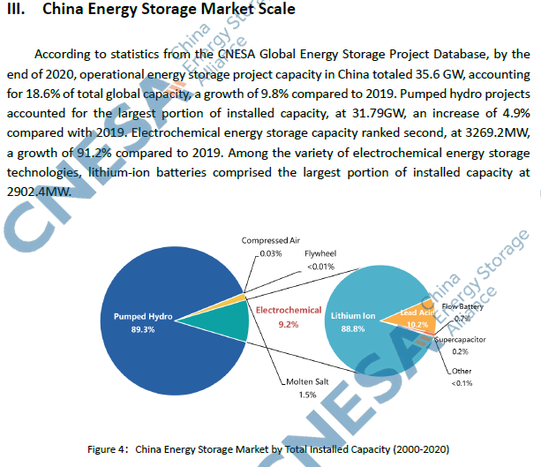
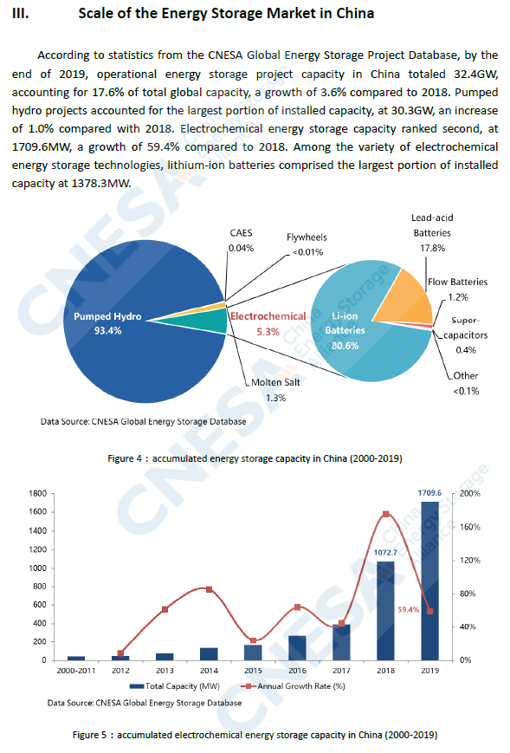
 | Source: IEA. Licence: CC BY 4.0
 | This data is subject to the IEA's terms and conditions: https://www.iea.org/t_c/termsandconditions/
 | Units: GW
 |  | China | United States | Europe | South Korea | Japan | Rest of the world
 | 2015 | 0 | 0.2 | 0.1 | 0 | 0 | 0
 | 2016 | 0.1 | 0.2 | 0.1 | 0.2 | 0.1 | 0
 | 2017 | 0.1 | 0.2 | 0.3 | 0.2 | 0 | 0.2
 | 2018 | 0.3 | 0.3 | 0.6 | 0.3 | 0 | 0.1
 | 2019 | 0.4 | 0.3 | 0.5 | 0.2 | 0 | 0.2
 | 2020 | 0.9 | 1.1 | 0.5 | 0.7 | 0.1 | 0.1
 | 2021 | 1.9 | 2.9 | 1 | 0.1 | 0 | 0.5

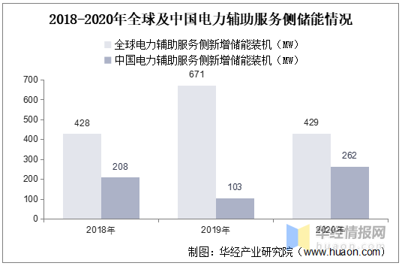

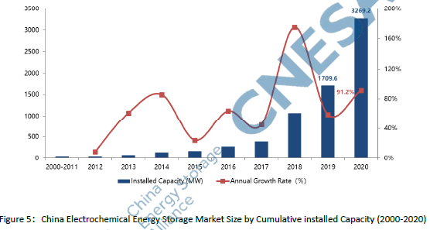

 |  |  |  |  |  | 6268

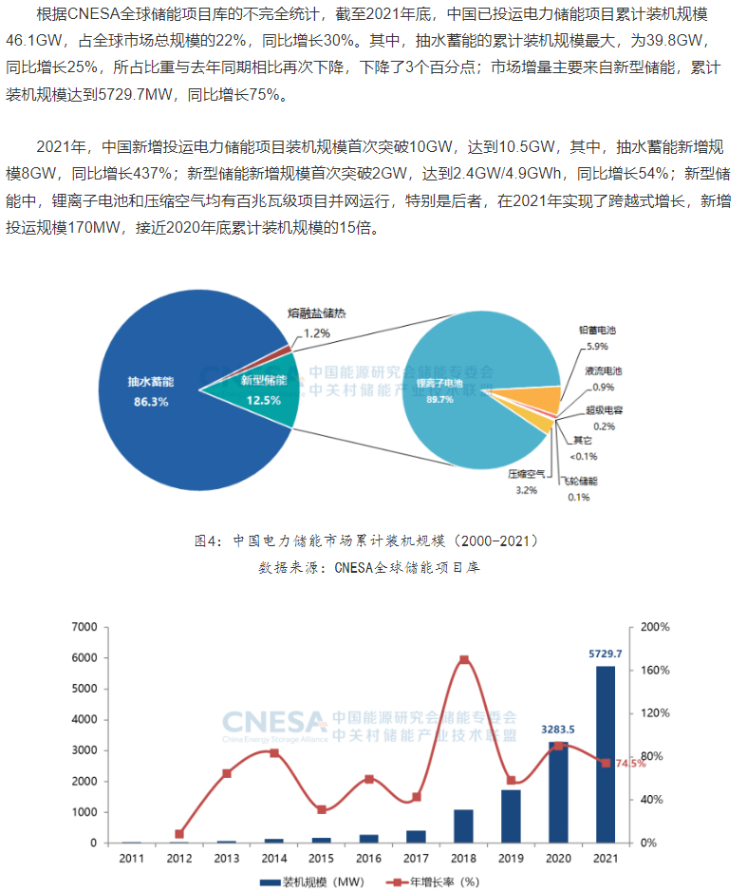
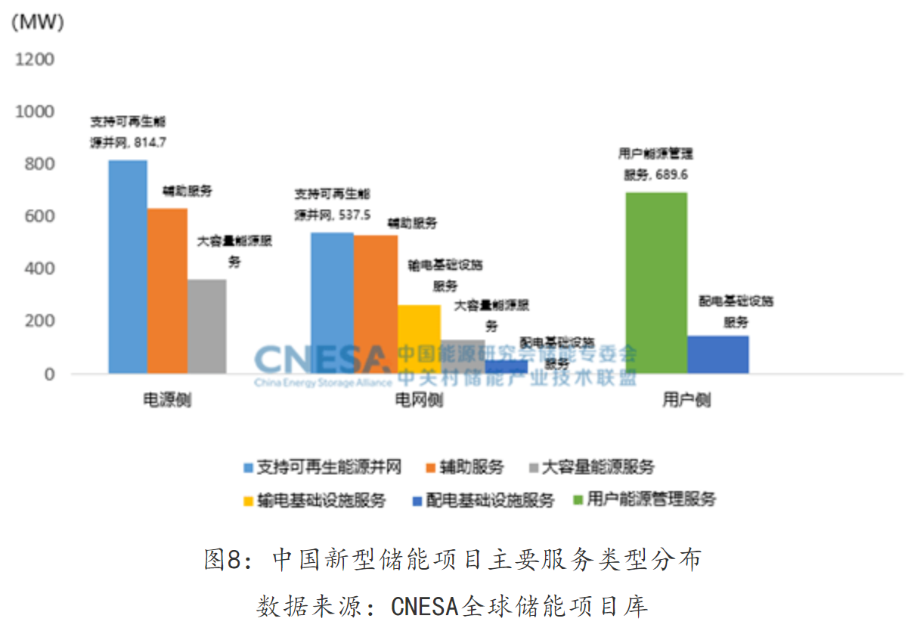
 |  |  |  |  |  | 2021年新增
 |  |  |  | 电源侧 | 支持可再生能源并网 | 815 | 19.66% | 43.50%
 |  |  |  | 电源侧 | 辅助服务 | 630 | 15.21%
 |  |  |  | 电源侧 | 大容量能源服务 | 358 | 8.63%
 |  |  |  | 电网侧 | 支持可再生能源并网 | 538 | 12.97% | 36.40%
 |  |  |  | 电网侧 | 辅助服务 | 527 | 12.71%
 |  |  |  | 电网侧 | 输电基础设施服务 | 263 | 6.36%
 |  |  |  | 电网侧 | 支持可再生能源并网 | 130 | 3.13%
 |  |  |  | 电网侧 | 配电基础设施服务 | 51 | 1.23%
 |  |  |  | 用户侧 | 用户能源管理服务 | 690 | 16.64% | 20.09%
 |  |  |  | 用户侧 | 配电基础设施服务 | 143 | 3.45%
 |  |  |  | 合计 |  | 4143
 |  |  |  | 2021年新增项目比例

截至2021年底，全国储能装机规模达到4266万千瓦，其中新型储能装机626.8万千瓦，同比增长56.4%;
新型储能中90%为电化学储能。截至2021年底，电源侧、用户侧、电网侧储能装机占比分别为49.7%、27.4%和22.9%，电源侧储能接近装机的一半。
新能源配储能的现状、挑战及发展建议_电力网 (chinapower.com.cn)

CN ST Forecast
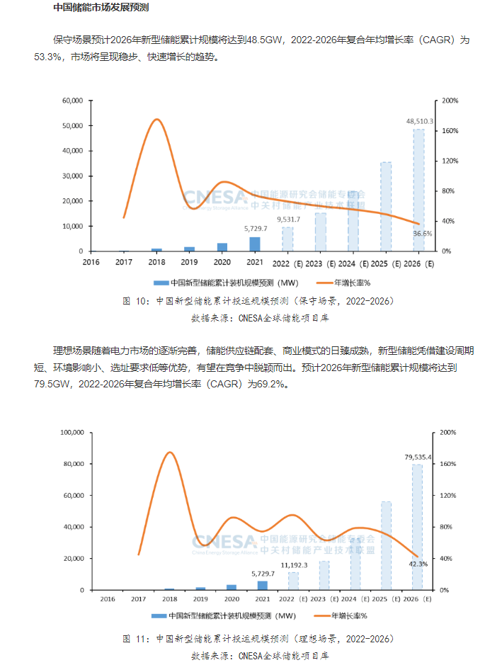
2021
 |  |  |  | CNESA重磅｜2022储能产业盘点：大势已成，因势而动
 |  |  |  | https://new.qq.com/rain/a/20230116A098JW00
 |  |  |  | 2022年，中国储能产业继续保持高速发展态势
 |  |  |  | 新型储能继续保持高增长，累计装机规模首次突破10GW，超过2021年同期的2倍，达到12.7GW
 |  |  |  | 2022年，国内新增投运新型储能项目装机规模达6.9GW/15.3GWh
 |  |  |  | 从应用模式上，近65%的装机规模分布在电网侧，并且其中90%的项目为独立储能项目，独立储能有望成为新型储能的主流应用形式。

 |  |  |  | 2022 | 电网侧储能
 |  |  |  |  | 4485

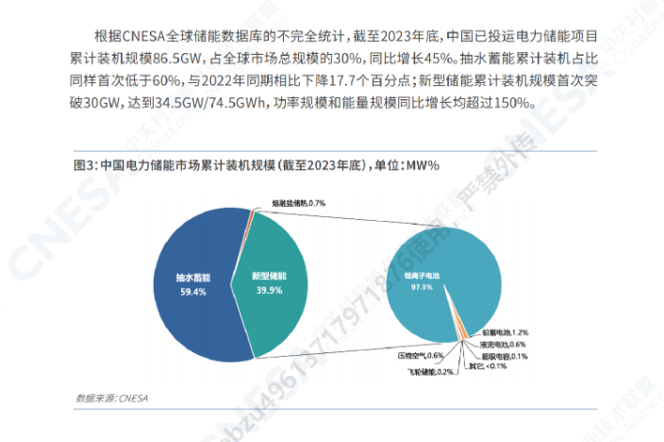

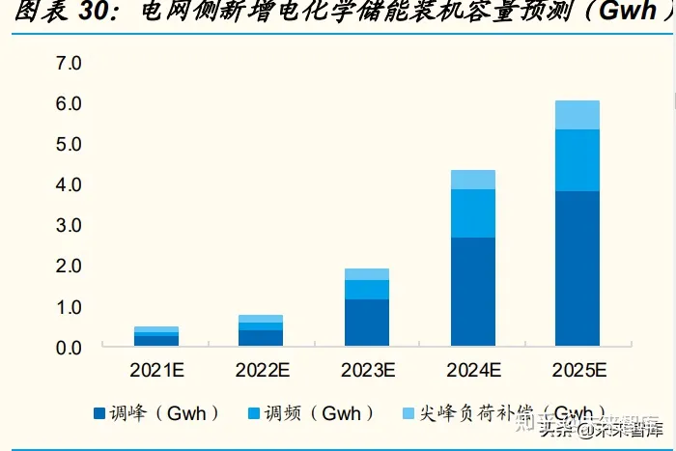
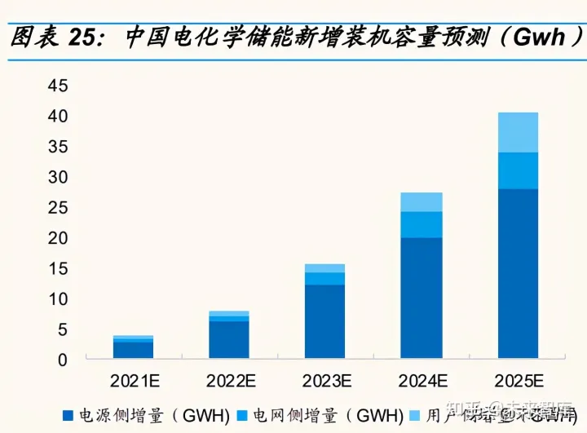

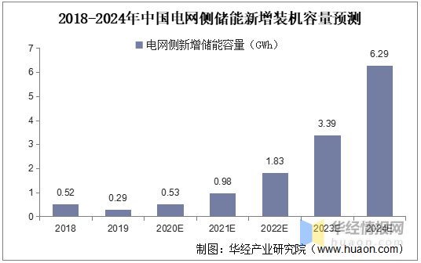

 |  | 2021 | 2022 | 2023 | 2024 | 2025 |  | 容量预测(GWh) | 2021 | 2022 | 2023 | 2024 | 2025
 | 电网侧合计 | 495 | 788 | 1936 | 4367 | 6077 |  | 合计 | 3896 | 7869 | 15662 | 27351 | 40569
 | 调峰 | 260 | 402 | 1142 | 2686 | 3829 | 8319 | 电源侧 | 2750 | 6112 | 12071 | 19864 | 27963
 | 调频 | 122 | 205 | 501 | 1163 | 1493 | 3484 | 电网侧 | 535 | 917 | 2216 | 4355 | 5883
 | 尖峰负荷 | 113 | 181 | 293 | 518 | 755 | 1860 | 用户侧 | 611 | 840 | 1375 | 3132 | 6723 | 12683

 | 功率预测(GW) |  |  |  |  |  |  | 功率预测(GW) | 2021 | 2022 | 2023 | 2024 | 2025 | 累计
 | 调峰 | 130 | 201 | 571 | 1343 | 1914.5 | 4160 | 电源侧 | 1375 | 2911 | 5487 | 9029 | 12710 | 31512
 | 调频 | 61 | 102.5 | 250.5 | 581.5 | 746.5 | 1742 | 电网侧 | 267 | 458 | 1108 | 2177 | 2941 | 6952
 | 尖峰负荷 | 56.5 | 90.5 | 146.5 | 259 | 377.5 | 930 | 用户侧 | 288 | 395 | 647 | 1474 | 3163 | 5966
 |  |  |  |  |  |  |  | 合计 | 1930 | 3764 | 7242 | 12680 | 18815
 |  |  |  |  |  |  |  |  |  |  |  |  |  | 47700

 |  |  |  |  |  |  | 累计值
 |  |  |  |  |  |  | 2019 | 2020 | 2021 | 2022 | 2023 | 2024 | 2025
 |  |  |  |  |  | 合计 | 1710 | 3269 | 5199 | 8964 | 16205 | 28885 | 47700
 |  |  |  |  |  | 电源侧 |  | 0 | 1375 | 4286 | 9773 | 18802 | 31512
 |  |  |  |  |  | 电网侧 |  | 673 | 940 | 1399 | 2507 | 4684 | 7625
 |  |  |  |  |  | 用户侧 |  | 0 | 288 | 683 | 1330 | 2803 | 5966

CN LT Forecast
 | 2025 | 2030 | 2040 | 2050 | 2060
Pumped Hydro | 67000 | 145000 | 234000 | 323000 | 412000
Hydrogen | 24000 | 10000 | 42000 | 82000 | 134000
Electrochemical | 33000 | 92000 | 359000 | 665000 | 1063000
We give leeway for the Potential Achievable Battery Storage to be 50% higher than the Estimated
Potential Max | 49500 | 138000 | 538500 | 997500 | 1594500
Estimated Energy Storage Capcity under Noval Power System Development

We used the most aggressive prediction by CNESA to set the Potential Capacity Development prior to 2030, the extropolate to follow the Long Term Estimation

 | 2020 | 2021 | 2022 | 2023 | 2024 | 2025 | 2026 | 2027 | 2028 | 2029 | 2030 | 2031 | 2032 | 2033 | 2034 | 2035 | 2036 | 2037 | 2038 | 2039 | 2040 | 2041 | 2042 | 2043 | 2044 | 2045 | 2046 | 2047 | 2048 | 2049 | 2050 | 2051 | 2052 | 2053 | 2054 | 2055 | 2056 | 2057 | 2058 | 2059 | 2060
BAU Battery Storage | 3269 | 5730 | 9532 | 15260 | 23750 | 35440 | 48510 | 55674 | 62837 | 70001 | 77164 | 84328 | 91491 | 98655 | 105818 | 112981 | 120145 | 127308 | 134472 | 141635 | 148799 | 155962 | 163126 | 170289 | 177453 | 184616 | 191780 | 198943 | 206106 | 213270 | 210000 | 217163 | 224327 | 231490 | 238654 | 245817 | 252981 | 260144 | 267308 | 274471 | 281635
Potential Battery Storage | 4904 | 9922 | 19615 | 51764 | 75710 | 98950 | 129323 | 169019 | 220900 | 263309 | 313860 | 331269 | 349644 | 369038 | 389508 | 411113 | 433916 | 457985 | 483388 | 510200 | 538500 | 572741 | 609160 | 647894 | 689091 | 732908 | 779511 | 829077 | 881795 | 937865 | 997500 | 1045404 | 1095608 | 1148223 | 1203365 | 1261156 | 1321721 | 1385195 | 1451718 | 1521435 | 1594500

Total Battery Storage Needed |  |  |  |  |  |  |  |  |  |  | 92000 |  |  |  |  |  |  |  |  |  | 359000 |  |  |  |  |  |  |  |  |  | 665000 |  |  |  |  |  |  |  |  |  | 1063000
Potential Additional Battery Storage Needed |  |  |  |  |  |  |  |  |  |  | 14836 |  |  |  |  |  |  |  |  |  | 210201 |  |  |  |  |  |  |  |  |  | 455000 |  |  |  |  |  |  |  |  |  | 781365
Maximum PAGBSC (value) | 781365
Maximum PAGBSC (percentage) | 49%
FOPITY | 0% | 0% | 0% | 1% | 1% | 1% | 1% | 1% | 2% | 2% | 2% | 4% | 7% | 9% | 12% | 14% | 17% | 19% | 22% | 24% | 27% | 30% | 33% | 36% | 39% | 43% | 46% | 49% | 52% | 55% | 58% | 62% | 67% | 71% | 75% | 79% | 83% | 87% | 92% | 96% | 100%

2024 Stats
2024年上半年电化学储能电站行业统计数据
https://cpnn.com.cn/news/xwtt/202409/t20240910_1735441.html

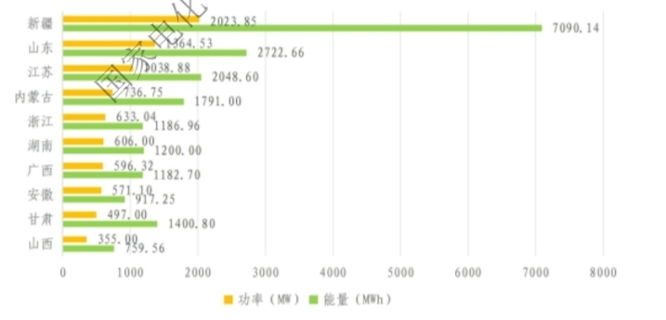
Regional Statistics
TOP 10 Addtion
 | 新疆维吾尔自治区 | 2024 | 7090
 | 山东省 | 1365 | 2723
 | 江苏省 | 1039 | 2049
 | 内蒙古自治区 | 737 | 1791
 | 浙江省 | 633 | 1187
 | 湖南省 | 606 | 1200
 | 广西壮族自治区 | 596 | 1183
 | 安徽省 | 571 | 917
 | 甘肃省 | 497 | 1401
 | 山西省 | 355 | 760

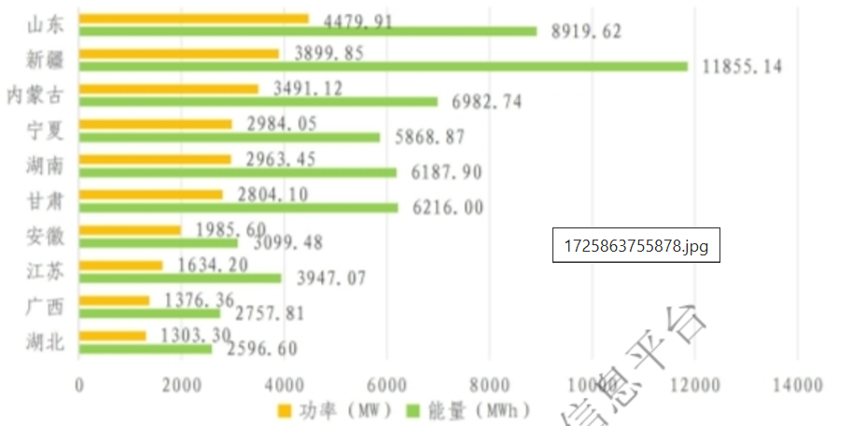
TOP 10 Cultimative
 | 山东省 | 4480 | 8920
 | 新疆维吾尔自治区 | 3900 | 11855
 | 内蒙古自治区 | 3491 | 6983
 | 宁夏回族自治区 | 2984 | 5869
 | 湖南省 | 2963 | 6188
 | 甘肃省 | 2804 | 6216
 | 安徽省 | 1986 | 3099
 | 江苏省 | 1634 | 3947
 | 广西省 | 1376 | 2758
 | 湖北省 | 1303 | 2597

